Catalogo agosto 2023
Listino Prodotti di Distribuzione Europea
Settembre 2023
Minimi d'ordine
Ordine di soli prodotti PDE: 350 €
Non contribuiscono al raggiungimento dell'ordine minimo PDE:
AUGMENTIN CPR, DEPAKIN 300 MG, GENTALYN, PLAVIX
Ordine misto prodotti PDE e Nazionali: 350 € PDE + Nazionale libero
Ordine di soli prodotti nazionali: 350 €

Offerta valida fino al 30 Settebre 2023

 |  |  |  | Da 1 pezzo |  | Da 6 pezzi |  | Da 11 pezzi |  | Da 21 pezzi
CODICE | PRODOTTO | CODICE DI RIFERIMENTO NAZIONALE | PP Deivato | Prezzo Cessione | Sconto | Prezzo Cessione | Sconto | Prezzo Cessione | Sconto | Prezzo Cessione | Sconto | Quantità
*044052013* | ADALAT CRONO*14CPR 30MG RM | *027980010* | 6.15 € | 3.87 € | 37% | 3.81 € | 38% | 3.69 € | 40%
* 049838016 * | ALMOGRAN*6CPR RIV 12,5MG | *034996037* | 16.80 € | 10.25 € | 39% | 9.91 € | 41%
*045282011* | ALPHAGAN*COLL FL 5ML 0,2% | *033490020* | 10.60 € | 7.05 € | 33.5% | 7.00 € | 34% | 6.89 € | 35%
* 045700010 * | AROMASIN*30CPR RIV 25MG | *034678033* | 60.71 € | 39.77 € | 34.5%
* 042214015 * | ATARAX 20 CPR RIV 25MG | *010834024* | 9.74 € | 4.63 € | 52.5% | 4.53 € | 53.5% | 4.24 € | 56.5%
* 039785050 * | AUGMENTIN*12CPR RIV 875MG+125MG | *026089019* | 9.27 € | 6.12 € | 34% | 6.12 € | 34% | 6.12 € | 34% |  |  | Max 50 pz
* 039785062 * | AUGMENTIN*12CPR RIV 875MG+125MG | *026089019* | 9.27 € | 6.12 € | 34% | 6.12 € | 34% | 6.12 € | 34% |  |  | Max 50 pz
* 041434022 * | AVAMYS*SPRAY NAS 60D 27,5MCG | *038343036* | 19.77 € | 8.60 € | 56.5% | 8.30 € | 58%
* 041434010 * | AVAMYS*SPRAY NAS.120D 27,5MCG | *038343024* | 28.05 € | 14.03 € | 50% | 13.46 € | 52%
* 049433016 * | AZALIA*28CPR RIV 75MCG | *041762016* | 9.68 € | 5.61 € | 42% | 5.42 € | 44% | 5.13 € | 47%
* 049463019 * | BELARA*21CPR RIV 2MG+0,03MG | *036875019* | 14.50 € | 9.43 € | 35% | 9.28 € | 36% | 9.06 € | 37.5%
* 044050019 * | BONVIVA*1CPR RIV 150MG | *036899019* | 16.82 € | 11.10 € | 34%
* 050026018 * | CAPILLAREMA*30CPS 75MG | *022571018* | 15.59 € | 9.04 € | 42% | 8.57 € | 45%
 |  |  |  | Da 1 pezzo |  | Da 6 pezzi |  | Da 11 pezzi |  | Da 21 pezzi
CODICE | PRODOTTO | CODICE DI RIFERIMENTO NAZIONALE | PP Deivato | Prezzo Cessione | Sconto | Prezzo Cessione | Sconto | Prezzo Cessione | Sconto | Prezzo Cessione | Sconto | Quantità
* 042791018 * | CIALIS*8CPR RIV 20MG | *035672043* | 133.49 € | 79.43 € | 40.5%
* 045337019 * | CIPRALEX*28 CPR RIV 10 MG | *035767250* | 9.94 € | 6.36 € | 36% | 6.21 € | 37.5%
* 044941019 * | CIPROXIN*6CPR RIV 500MG | *026664021* | 7.17 € | 4.66 € | 35% | 4.59 € | 36% | 4.52 € | 37%
* 041247014 * | COEFFERALGAN*16CPR EFF500+30MG | *027989019* | 8.12 € | 3.49 € | 57%
* 043651025 * | CONGESCOR*28CPR 2,5MG | *034953099* | 6.56 € | 4.26 € | 35% | 4.20 € | 36% | 4.20 € | 36.00%
* 043651013 * | CONGESCOR*28CPR 5MG | *034953253* | 5.56 € | 3.67 € | 34% | 3.61 € | 35% | 3.56 € | 36% | 3.56 € | 36%
* 044382012 * | COVERSYL*FL 30CPR RIV 10MG | *027286323* | 18.81 € | 10.91 € | 42% | 10.53 € | 44%
* 044382024 * | COVERSYL*FL 30CPR RIV 5MG | *027286210* | 18.81 € | 8.28 € | 56%
* 047516012 * | CYMBALTA*28CPS 60MG | *036683023* | 17.17 € | 11.16 € | 35% | 10.65 € | 38% | 10.13 € | 41% | 9.70 € | 43.5%
* 046352011 * | DENIBAN*12CPR 50MG | *027491012* | 15.32 € | 6.97 € | 54.5% | 6.74 € | 56% | 6.28 € | 59%
*043718055* | DEPAKIN CHRONO*30CPR 300MG RP | *022483109* | 7.05 € | 4.72 € | 33% |  |  |  |  | 0.00 € | 0% | Max 10 pz
* 045637016 * | DIAMICRON*30CPR 60MG RM | *023404231* | 6.24 € | 4.12 € | 34%
*045637028* | DIAMICRON*60CPR 30MG RM | *023404092* | 10.03 € | 6.32 € | 37% | 6.22 € | 38% | 6.12 € | 39%
* 049384011 * | DIFFERIN*GEL 30G 0,1% | *029309034* | 31.27 € | 10.79 € | 65.5%
 |  |  |  | Da 1 pezzo |  | Da 6 pezzi |  | Da 11 pezzi |  | Da 21 pezzi
CODICE | PRODOTTO | CODICE DI RIFERIMENTO NAZIONALE | PP Deivato | Prezzo Cessione | Sconto | Prezzo Cessione | Sconto | Prezzo Cessione | Sconto | Prezzo Cessione | Sconto | Quantità
* 041669019 * | DIOSMECTAL OS SOSP 30BUSTE 3G | *028852010* | 14.23 € | 7.68 € | 46% | 7.12 € | 50% | 6.40 € | 55% | 5.98 € | 58%
* 039821018 * | DIPROSALIC*UNG 30G 0.05%+3% | *023839018* | 16.00 € | 9.76 € | 39% | 9.76 € | 39.00% | 9.76 € | 39.00% | 9.76 € | 39%
* 047111012 * | DIPROSONE*SOL CUT FL 30G 0,05% | *023087075* | 11.73 € | 5.63 € | 52%
* 049434018 * | DITROPAN*30CPR 5MG | *039763091* | 20.37 € | 6.11 € | 70%
* 045859016 * | DYMISTA*1FL SPRAY NAS 23G 120D | *041808039* | 35.14 € | 20.73 € | 41%
* 048371025 * | EFEXOR*10CPS 150MG RP | *028831067* | 8.38 € | 5.03 € | 40% | 4.86 € | 42% | 4.78 € | 43%
* 048371013 * | EFEXOR*14CPS 75MG RP | *028831055* | 6.35 € | 3.81 € | 40% | 3.75 € | 41% | 3.68 € | 42%
* 049005010 * | EFFIPREV*21CPR RIV 2MG+0,03MG | *042101016* | 15.77 € | 9.46 € | 40% | 8.99 € | 43% | 8.52 € | 46%
* 044847022 * | ELOCON*CREMA 30G 0,1% | *027341015* | 10.23 € | 5.12 € | 50%
* 041973013 * | FASTUM GEL 60G 2.5% | *023417037* | 8.00 € | 4.72 € | 41% | 4.56 € | 43% | 4.32 € | 46%
* 050134016 * | FLIXONASE*SPRAY NAS 120D 50MCG | *027657016* | 29.50 € | 16.23 € | 45%
* 049906011 * | FLUIMUCIL*EV AER 10F 300MG 3ML | *020582033* | 12.68 € | 8.12 € | 36% | 7.86 € | 38% | 7.61 € | 40%
* 041414018 * | HARMONET*21CPR 0,075MG+0,02MG | *030758015* | 15.14 € | 9.54 € | 37% | 9.39 € | 38%
 |  |  |  | Da 1 pezzo |  | Da 6 pezzi |  | Da 11 pezzi |  | Da 21 pezzi
CODICE | PRODOTTO | CODICE DI RIFERIMENTO NAZIONALE | PP Deivato | Prezzo Cessione | Sconto | Prezzo Cessione | Sconto | Prezzo Cessione | Sconto | Prezzo Cessione | Sconto | Quantità
* 041422015 * | GENTALYN BETA*CR 30G 0,1%+0,1% | *021736020* | 13.50 € | 8.64 € | 36% |  |  | 0.00 € | 0.00%
* 042938011 * | IBUSTRIN*30CPR 200MG | *025308038* | 26.68 € | 14.14 € | 47% | 12.81 € | 52%
* 046605010 * | INDOCOLLIRIO*COLL FL 5ML 0,1% | *028718029* | 19.95 € | 7.68 € | 61.5% | 7.28 € | 63.5%
* 042211019 * | LACIPIL*28CPR RIV DIV 4MG | *027830037* | 9.65 € | 6.03 € | 37.5% | 5.79 € | 40%
* 043630021 * | LANSOX*14CPS 15MG | *028600029* | 4.70 € | 3.10 € | 34%
* 043630019 * | LANSOX*14CPS 30MG | *028600017* | 8.63 € | 5.35 € | 38% | 5.18 € | 40%
* 046610010 * | LESTRONETTE*21CPR RIV 0,1+0,02 | *039759016* | 13.14 € | 8.08 € | 38.5% | 7.88 € | 40%
*047390012* | LEXOTAN*20CPR 3MG | *022905145* | 7.74 € | 3.10 € | 60%
* 045402043 * | LYRICA*14CPS 25MG | *036476012* | 3.78 € | 2.42 € | 36% | 2.34 € | 38% | 2.27 € | 40% |  |  | Max 50 pz
* 045402031 * | LYRICA*14CPS 75MG | *036476113* | 6.25 € | 3.81 € | 39%
* 045402017 * | LYRICA*56CPS 150MG | *036476188* | 27.21 € | 17.41 € | 36%
* 045402029 * | LYRICA*56CPS 75MG | *036476125* | 19.08 € | 12.21 € | 36% | 12.02 € | 37% | 11.73 € | 38.5%
* 041423017 * | MERCILON*21CPR 0,15MG+0,02MG | *027233016* | 13.59 € | 5.99 € | 56%
* 041424019 * | MINESSE*28CPR 60MCG+15MCG | *034922017* | 15.41 € | 8.24 € | 46.5% | 7.71 € | 50%
 |  |  |  | Da 1 pezzo |  | Da 6 pezzi |  | Da 11 pezzi |  | Da 21 pezzi
CODICE | PRODOTTO | CODICE DI RIFERIMENTO NAZIONALE | PP Deivato | Prezzo Cessione | Sconto | Prezzo Cessione | Sconto | Prezzo Cessione | Sconto | Prezzo Cessione | Sconto | Quantità
* 046974010 * | MOTILIUM*30CPR RIV 10MG | *024953034* | 6.60 € | 3.53 € | 46.5% | 3.30 € | 50%
* 042567038 * | MUSCORIL*30CPS 4MG | *015896107* | 18.05 € | 10.29 € | 43% | 9.93 € | 45%
* 044805012 * | NAPRILENE*14CPR 20MG | *025725021* | 4.52 € | 2.58 € | 43% | 2.40 € | 47% | 2.31 € | 49%
* 042566024 * | NASONEX*SPRAY NAS 60D 50MCG | *033330022* | 15.32 € | 8.43 € | 45% | 7.97 € | 48% | 7.66 € | 50%
* 050138015 * | NETILDEX*COLL 5ML1MG/ML+3MG/ML | *036452011* | 14.41 € | 8.65 € | 40%
* 043987015 * | NOVONORM*90CPR 0,5MG | *034162053* | 14.45 € | 8.81 € | 39% | 8.38 € | 42%
* 042565046 * | PANTORC*14CPR GASTR 20MG | *031981044* | 5.22 € | 2.87 € | 45% | 2.71 € | 48%
* 044418010 * | PLAVIX*28CPR RIV 75MG | *034128013* | 16.68 € | 11.01 € | 34% | 10.93 € | 34.5%
* 049946015 * | RELPAX*6CPR RIV 40MG ACLAR | *035307305* | 18.39 € | 11.03 € | 40% | 10.67 € | 42%
* 047110010 * | SIBILLA*21CPR RIV 2MG+0,03 MG | *040829018* | 13.95 € | 7.67 € | 45% | 6.98 € | 50% | 6.14 € | 56%
* 043988029 * | SIRDALUD*30CPR 4MG | *025852029* | 28.08 € | 12.92 € | 54% | 12.92 € | 54.00% | 12.92 € | 54.00% | 12.92 € | 54%
*049897010* | STILNOX*30CPR RIV 10MG | *026695015* | 18.05 € | 11.55 € | 36% | 11.19 € | 38% | 10.83 € | 40% |  |  | Max 30 pz
* 043892013 * | VASORETIC*14CPR 20MG+12,5MG | *027056011* | 5.95 € | 3.15 € | 47% | 2.98 € | 50%
...
 |  |  |  | Da 1 pezzo |  | Da 6 pezzi |  | Da 11 pezzi |  | Da 21 pezzi
* 050066012 * | NIZORAL*SHAMPOO FL 100G 20MG/G | *024964140* | 19.00 € | 11.21 € | 41%
* 972003267 * | OPTIVE FUSION 10 ML | *933543807* | 19.67 € | 11.80 € | 40% | 11.41 € | 42% | 10.82 € | 45%
* 050065010 * | PURSENNID*40CPR RIV 12MG | *004758025* | 11.14 € | 6.46 € | 42% | 6.13 € | 45% | 5.90 € | 47%
 |  |  |  | Da 1 pezzo |  | Da 6 pezzi |  | Da 11 pezzi |  | Da 21 pezzi
CODICE | PRODOTTO | CODICE DI RIFERIMENTO NAZIONALE | PP Deivato | Prezzo Cessione | Sconto | Prezzo Cessione | Sconto | Prezzo Cessione | Sconto | Prezzo Cessione | Sconto | Quantità
* 050133014 * | RINOCLENIL*SPRAY 200ER 100MCG | *035799028* | 20.00 € | 13.20 € | 34%
* 984160566 * | SYSTANE ULTRA S/CONSERVANTI 10 ML (scad. 01/2024) | *981491499* | 19.95 € | 11.97 € | 40% | 11.57 € | 42%
* 984237166 * | THEALOZ DUO 15ML | *975451307* | 22.95 € | 14.00 € | 39% | 13.77 € | 40%
* 044132013 * | TRAVELGUM*10GOMME MAST 20MG | *005170028* | 9.91 € | 6.04 € | 39% | 5.75 € | 42% | 5.75 € | 42.00% | 5.75 € | 42%
* 038195044 * | VOLTAREN EMULGEL*GEL 100G 1% | *034548089* | 11.14 € | 5.79 € | 48% | 5.57 € | 50% | 5.46 € | 51%
Minimi d'ordine
Ordine di soli prodotti PDE: 350 €
Non contribuiscono al raggiungimento dell'ordine minimo PDE: AUGMENTIN CPR, DEPAKIN 300 MG, GENTALYN, PLAVIX
Ordine misto prodotti PDE e Nazionali: 350 € PDE + Nazionale libero
Ordine di soli prodotti nazionali: 350 €
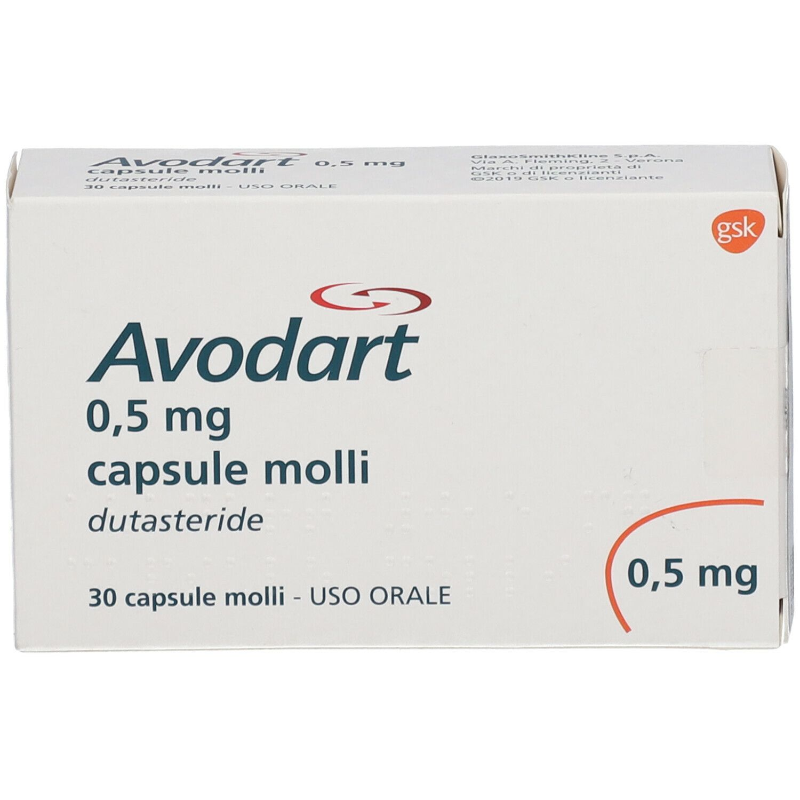
CODICE | PRODOTTO | PP Deivato | Prezzo Cessione | Sconto | Quantità
*024022117* | ARTROSILENE GEL*50G 5% | 9.36 € | 6.10 € | 34.85%
*035895010* | AVODART*30CPS MOLLI 0,5MG | 10.71 € | 7.19 € | 32.86%
*021513027* | BETA 21*UNG DERM 30G 0,05% | 7.73 € | 4.91 € | 36.52%
*033451269* | BLOPRESS*28CPR 16MG | 9.05 € | 6.10 € | 32.50%
*028717027* | CARDIRENE*OS 30BUST 300MG | 2.73 € | 1.83 € | 32.90%
*035767654* | CIPRALEX*GTT OS 15ML + CONT PE | 10.69 € | 7.18 € | 32.86%
CODICE | PRODOTTO | PP Deivato | Prezzo Cessione | Sconto | Quantità
*034191015* | COAPROVEL*28CPR 150MG+12,5MG | 7.32 € | 4.94 € | 32.50%
*043926031* | COLECALCIFEROLO SAN*2FL OS SOL | 6.36 € | 3.75 € | 41.07%
*016366027* | COUMADIN*30CPR 5MG | 3.64 € | 2.45 € | 32.50%
*026510091* | DIFOSFONAL*IM 3F 200MG/4ML C/L | 24.18 € | 16.40 € | 32.18%
*025682042* | ENAPREN*28CPR 5MG | 3.89 € | 2.61 € | 32.92%
*021922024* | FERROGRAD*40CPR 105MG RP | 5.90 € | 3.98 € | 32.50%
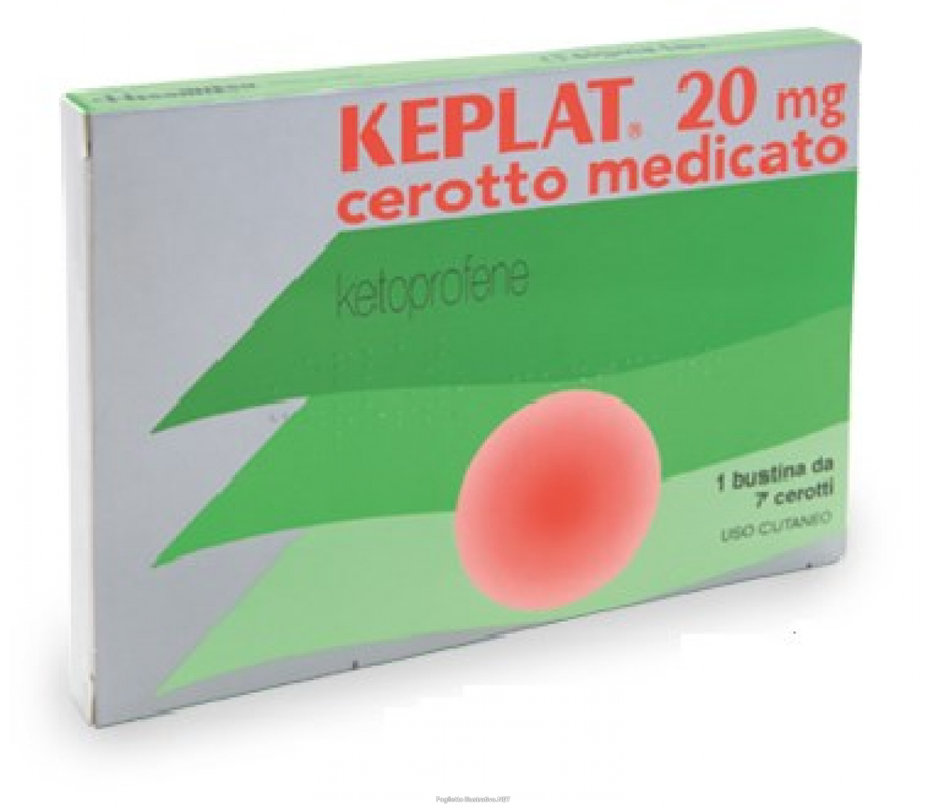
*042864088* | FLEIDERINA*30CPS 200MG RM | 20.09 € | 13.56 € | 32.50%
*040627022* | FOLIFILL*120CPR 5MG | 12.02 € | 8.06 € | 32.93%
*036262020* | GENTAMICINA ZENT*CR 30G 0,1% | 10.98 € | 4.00 € | 63.58%
*035641012* | KEPLAT*7CER MED 20MG | 20.91 € | 13.00 € | 37.83%
*028600094* | LANSOX*14CPR ORODISP 30MG | 8.63 € | 5.79 € | 32.89%
*035367414* | LUCEN*14CPR GASTR 40MG BLIST | 8.08 € | 5.42 € | 32.94%
*035447022* | LUMIGAN*COLL FL 3ML 0.1MG/ML | 13.91 € | 9.34 € | 32.86%
*037062039* | METFORALMILLE*60CPR RIV 1000MG | 4.99 € | 3.35 € | 32.88%
CODICE | PRODOTTO | PP Deivato | Prezzo Cessione | Sconto | Quantità
*034424010* | MIOTENS*IM 6F 4MG/2ML | 11.45 € | 7.72 € | 32.50%
*034090050* | MIRAPEXIN*30CPR 0,7MG | 23.31 € | 15.73 € | 32.50%
*019184050* | MODALINA*30CPR RIV 1MG | 1.45 € | 0.98 € | 32.63%
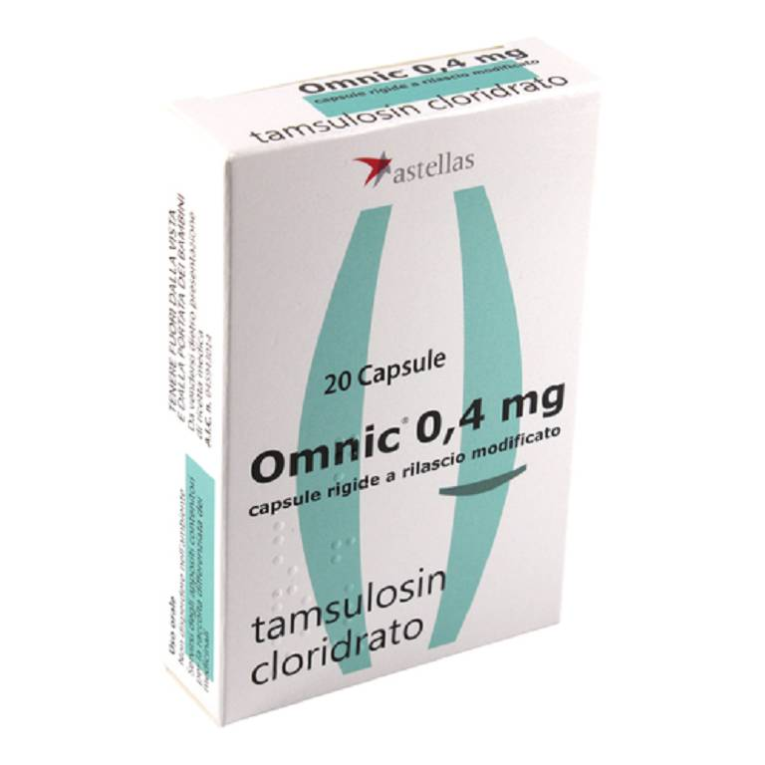
*025680024* | MONURIL*OS POLV 2BUST 3G | 10.33 € | 6.94 € | 32.86%
*033330022* | NASONEX*SPRAY NAS 60D 50MCG | 15.36 € | 9.60 € | 37.51%
*032209013* | NEBILOX*28CPR DIV 5MG | 7.01 € | 4.71 € | 32.86%
*034884066* | NORLEVO*1CPR 1,5MG | 19.54 € | 13.00 € | 33.46%
*026803104* | OMEPRAZEN*14CPS 20MG | 5.12 € | 3.43 € | 32.98%
*032647024* | OMNIC*20CPS 0,4MG R.M. | 6.68 € | 4.48 € | 32.95%
*031981335* | PANTORC*28CPR GASTR 40MG | 9.95 € | 6.67 € | 32.93%
*037692276* | RAMIPRIL ZEN*28CPR DIV 5MG | 2.98 € | 1.76 € | 40.98%
*024280012* | ROCALTROL*30CPS 0,25MCG | 5.75 € | 3.88 € | 32.50%
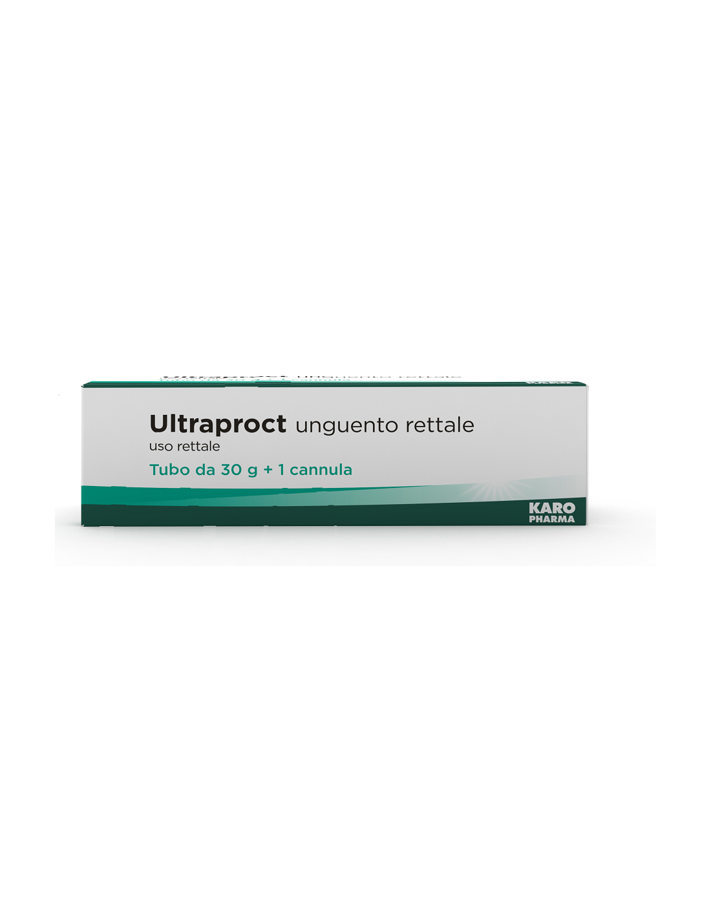
CODICE | PRODOTTO | PP Deivato | Prezzo Cessione | Sconto | Quantità
*039775111* | SILODYX*30CPS 8MG | 8.93 € | 6.00 € | 32.86%
*039611013* | SONIREM*OS GTT 30ML 10MG/ML | 17.27 € | 11.60 € | 32.86%
*016094017* | SUSTANON*IM 1F 1ML 250MG | 11.75 € | 7.60 € | 35.31%
*027253032* | TORADOL*10CPR RIV 10MG | 12.91 € | 8.71 € | 32.55%
*028531010* | TRIATEC HCT 2,5*14CPR 2,5+12,5 | 2.59 € | 1.74 € | 32.84%
*021122080* | ULTRAPROCT*UNG RETT 30G | 10.91 € | 7.26 € | 33.48%
*025980083* | XANAX*OS GTT FL 20ML 0,75MG/ML | 10.18 € | 6.75 € | 33.71%
*048922025* | ZEFLAVON*60CPR RIV 500MG | 24.82 € | 12.00 € | 51.65%
*041400019 | ZOELY*28CPR RIV 2,5MG+1,5MG | 19.36 € | 13.07 € | 32.50%

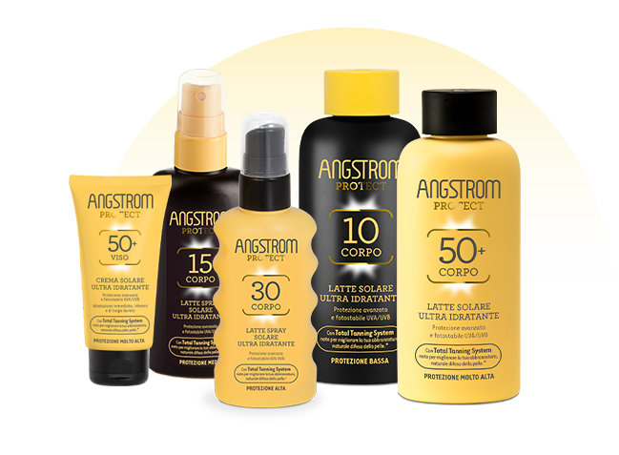
CODICE | PRODOTTO | PP Deivato | Prezzo Cessione | Sconto | Quantità
*930605288* | ACUTIL FOSFORO ADVANCE 10FL | 15.91 € | 9.45 € | 40.60%
*904733387* | AFTAMED GEL 15ML | 9.84 € | 6.10 € | 37.98%
*975494269* | ANGSTROM OLIO SECCO SPF6 150ML | 16.31 € | 8.45 € | 48.20%
*971486004* | ANGSTROM PROT HYDRA LAT SOL 30 | 16.31 € | 8.45 € | 48.20%
*971486016* | ANGSTROM PROT HYDRA LAT SOL50+ | 16.31 € | 8.45 € | 48.20%
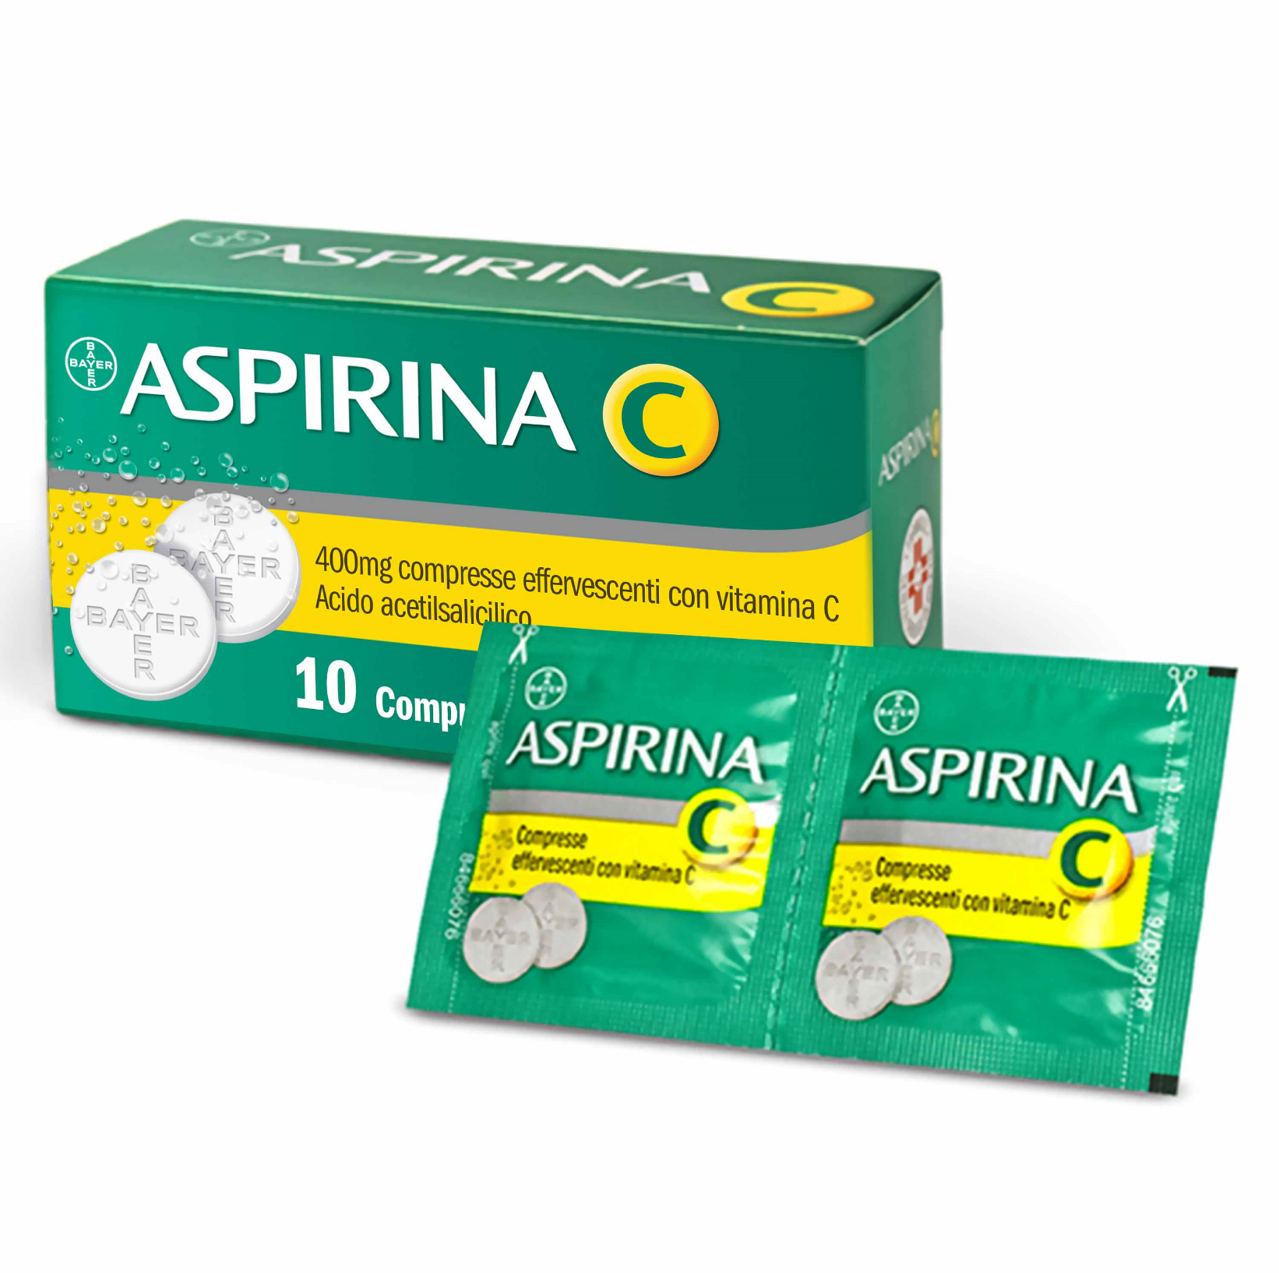
*971486042* | ANGSTROM PROT HYDRA LAT SPR 30 | 16.31 € | 8.45 € | 48.20%
*971486105* | ANGSTROM PROT LATTE DOPOS200ML | 16.31 € | 8.45 € | 48.20%
*004763114* | ASPIRINA C*10CPR EFF C/VIT C | 6.41 € | 3.90 € | 39.15%
*921671412* | AUDISPRAY ADULT S/GAS IG ORECC | 10.57 € | 6.85 € | 35.19%
*908869682* | BENDA PIC AURIC CM1X5M | 1.80 € | 0.78 € | 56.75%
*912033685* | BIFISELLE 30CPS | 14.55 € | 9.37 € | 35.58%
CODICE | PRODOTTO | PP Deivato | Prezzo Cessione | Sconto | Quantità
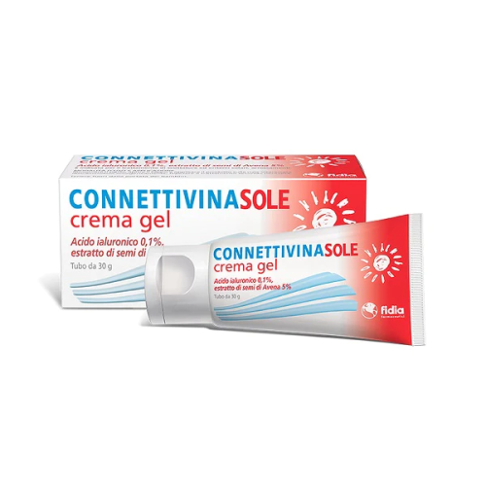
*971347620* | BIOREPAIR PLUS DENTI SENS 75ML | 4.84 € | 2.45 € | 49.34%
*971347657* | BIOREPAIR PLUS PROT TOTALE75ML | 4.84 € | 2.45 € | 49.34%
*971528195* | BLUYALA FREE 10ML | 15.49 € | 9.94 € | 35.84%
*022760108* | CANESTEN*POLV CUT 1FL 30G 1% | 12.82 € | 7.97 € | 37.82%
*930525771* | CARNIDYN PLUS INTEGR 20BUST | 20.09 € | 12.20 € | 39.27%
*930870276* | CATIONORM MULTI GOCCE 10ML | 18.09 € | 11.25 € | 37.81%
*922916022* | CEROXMED CONTENITORE URINE 1PZ | 0.98 € | 0.35 € | 64.42%
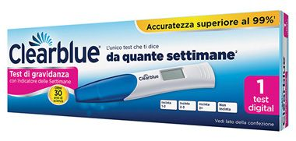
*977791805* | CH TERMOMETRO DIGI BABY | 8.56 € | 2.60 € | 69.63%
*911974448* | CITOGENEX 30CPS | 30.00 € | 17.71 € | 40.97%
*938181462* | CITROSODINA EFFERV GRAN 150G | 6.09 € | 3.55 € | 41.72%
*913228096* | CLEARBLUE CONCEPTION INDIC 1CT | 16.96 € | 5.05 € | 70.22%
*970333682* | CONNETTIVINASOLE CREMA GEL 30G | 9.00 € | 4.44 € | 50.67%
*930873688* | CONTOUR NEXT GLICEMIA 25STR | 25.40 € | 7.45 € | 70.67%
CODICE | PRODOTTO | PP Deivato | Prezzo Cessione | Sconto | Quantità
*980299729* | CURASEPT COLL0,05 200MLADS+DNA | 7.54 € | 4.60 € | 38.99%
*980340475* | CURASEPT COLL0,12 200MLADS+DNA | 7.54 € | 4.60 € | 38.99%
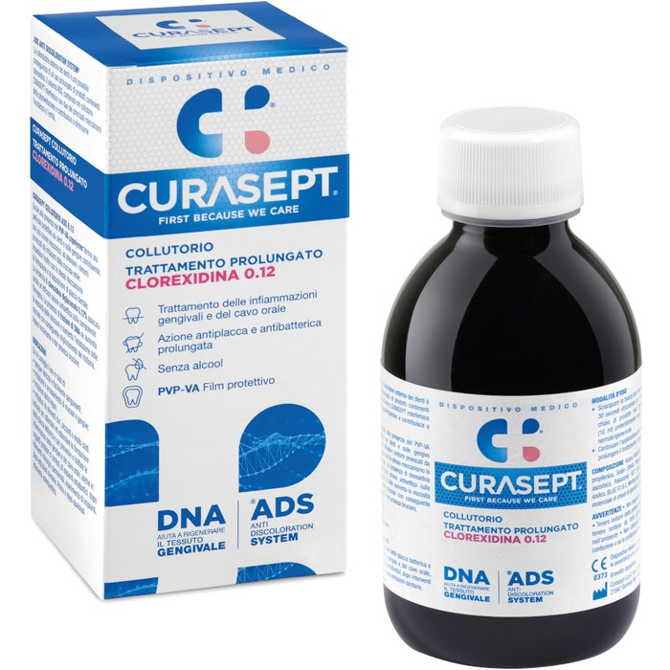
*980299806* | CURASEPT COLL0,20 200MLADS+DNA | 7.87 € | 4.80 € | 39.00%
*980299794* | CURASEPT DENT 0,05 75MLADS+DNA | 5.90 € | 3.40 € | 42.37%
*980299782* | CURASEPT DENT 0,12 75MLADS+DNA | 5.90 € | 3.40 € | 42.37%
*980299756* | CURASEPT DENT 0,20 75MLADS+DNA | 5.90 € | 3.40 € | 42.37%
*901239576* | DENTOSAN COLLUT TRATT MES200ML | 7.79 € | 4.35 € | 44.14%
*012235040* | DEQUADIN*20CPR 0,25MG | 7.36 € | 2.25 € | 69.44%
*935204255* | DERMOVITAMINA PROCTOCARE CREMA | 9.84 € | 6.26 € | 36.36%
*984159311* | DEXERYL 500G C/POMPA | 17.54 € | 10.90 € | 37.85%
*903535464* | ELMEX JUNIOR DENTIF 75ML | 4.91 € | 2.83 € | 42.36%
*974373146* | ENTERELLE PLUS 12CPS | 9.09 € | 5.83 € | 35.87%
*974373159* | ENTERELLE PLUS 24CPS | 17.27 € | 11.13 € | 35.56%
*906940731* | EUPHIDRA AMIDOMIO PASTA DERMAT | 6.72 € | 3.50 € | 47.93%
CODICE | PRODOTTO | PP Deivato | Prezzo Cessione | Sconto | Quantità
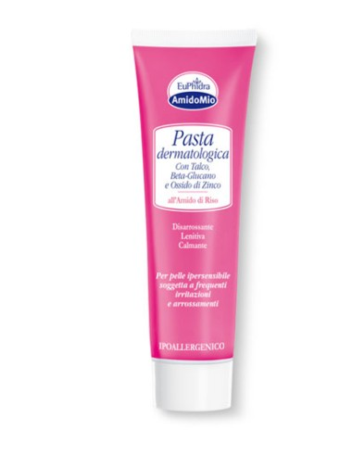
*933302147* | EZIMEGA PLUS 20CPS | 22.27 € | 14.10 € | 53.03%
*911147546* | GARZA PIC 10X10CM 100PZ FUSTEL | 2.79 € | 1.11 € | 60.17%
*911147597* | GARZA TNT PIC 36X40CM 12PZ FUS | 4.51 € | 1.71 € | 62.07%
*900415100* | GUM EXPANDING FLOSS FILO 30MT | 4.51 € | 2.45 € | 45.65%
*030338026* | ICTAMMOLO MV*10% UNG 50G | 4.82 € | 1.94 € | 59.74%
*908949201* | IDI SAPONE NEUTRO 100GR | 4.84 € | 3.00 € | 37.97%
*909467678* | IGNATIA 50TAV HEEL | 9.82 € | 6.58 € | 32.98%
*927117251* | IPER CLENNY 5ML 20FLAC SOL MON | 9.00 € | 3.50 € | 61.11%
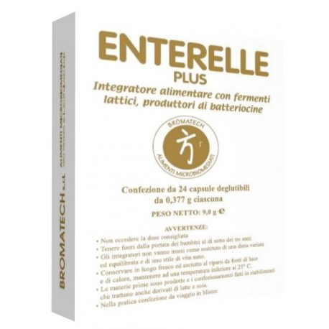
*931468021* | IRIDIL GOCCE OCULARI 10ML | 8.11 € | 2.90 € | 64.26%
*026630020* | IRIDINA DUE*COLL FL 10ML 0,05% | 8.09 € | 3.05 € | 62.30%
*939968867* | IRILENTI SOL UNICA LENTI 100ML | 4.02 € | 1.94 € | 51.70%
*906593443* | IRILENTI SOL UNICA LENTI 360ML | 7.87 € | 3.63 € | 53.87%
*975435672* | LD PROACTIV50 20CPR DISBIOLINE | 17.05 € | 7.05 € | 58.64%
*923788968* | LIBENAR 15FL 5ML | 4.02 € | 2.15 € | 46.47%
CODICE | PRODOTTO | PP Deivato | Prezzo Cessione | Sconto | Quantità
*924451887* | MELATONINA ACT 1MG 150CPR | 9.00 € | 4.75 € | 47.22%
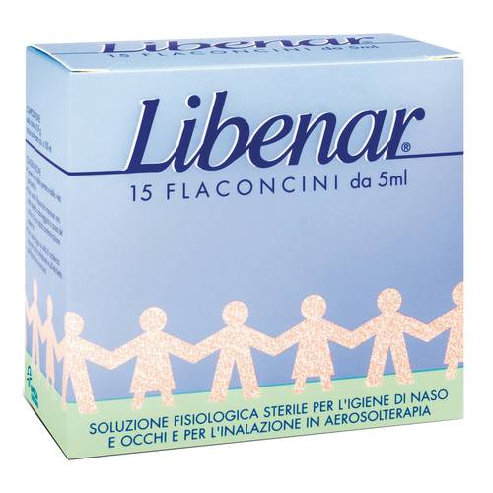
*924451899* | MELATONINA ACT 1MG+3COMP120CPR | 9.00 € | 4.75 € | 47.22%
*935054914* | MERIDOL COLLUTT 400ML | 8.19 € | 4.55 € | 44.43%
*935779900* | MICROLET LANCETS 25 LANCETTE | 4.40 € | 1.00 € | 77.28%
*976767816* | MULTICENTRUM FLORA INTEST 16FL | 19.91 € | 9.85 € | 50.53%
*976767804* | MULTICENTRUM FLORA INTEST 8FL | 11.27 € | 2.50 € | 77.82%
*903367148* | NARHINEL SOL FISIOL 20F 5ML | 4.88 € | 2.94 € | 39.72%
*014205037* | NORMALENE*20CPR GASTROR 5MG | 6.27 € | 2.50 € | 60.14%
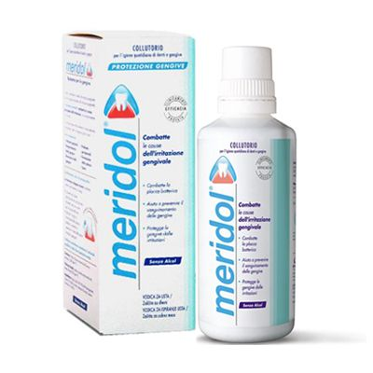
*920966241* | NUTILIS POWDER ADDENSANTE 300G | 17.90 € | 8.90 € | 50.27%
*905950996* | OB MINI PRO CONFORT 16PZ | 6.27 € | 2.65 € | 57.71%
*041797010* | OKI GOLA*COLLUT 150ML 1,6% | 9.45 € | 4.91 € | 48.04%
*986117745* | ONE STEP STREP A TEST | 11.39 € | 5.55 € | 51.29%
*028122063* | ONILAQARE*SMALTO UNGHIE 2,5ML | 36.27 € | 22.68 € | 37.47%
*923488579* | ORASIV EXTRA CREMA NEUTRAL 50G | 6.56 € | 3.37 € | 48.61%
CODICE | PRODOTTO | PP Deivato | Prezzo Cessione | Sconto | Quantità
*902535994* | ORSOVIT CARAM GOMM S/GLUT 60PZ | 9.00 € | 5.35 € | 40.56%
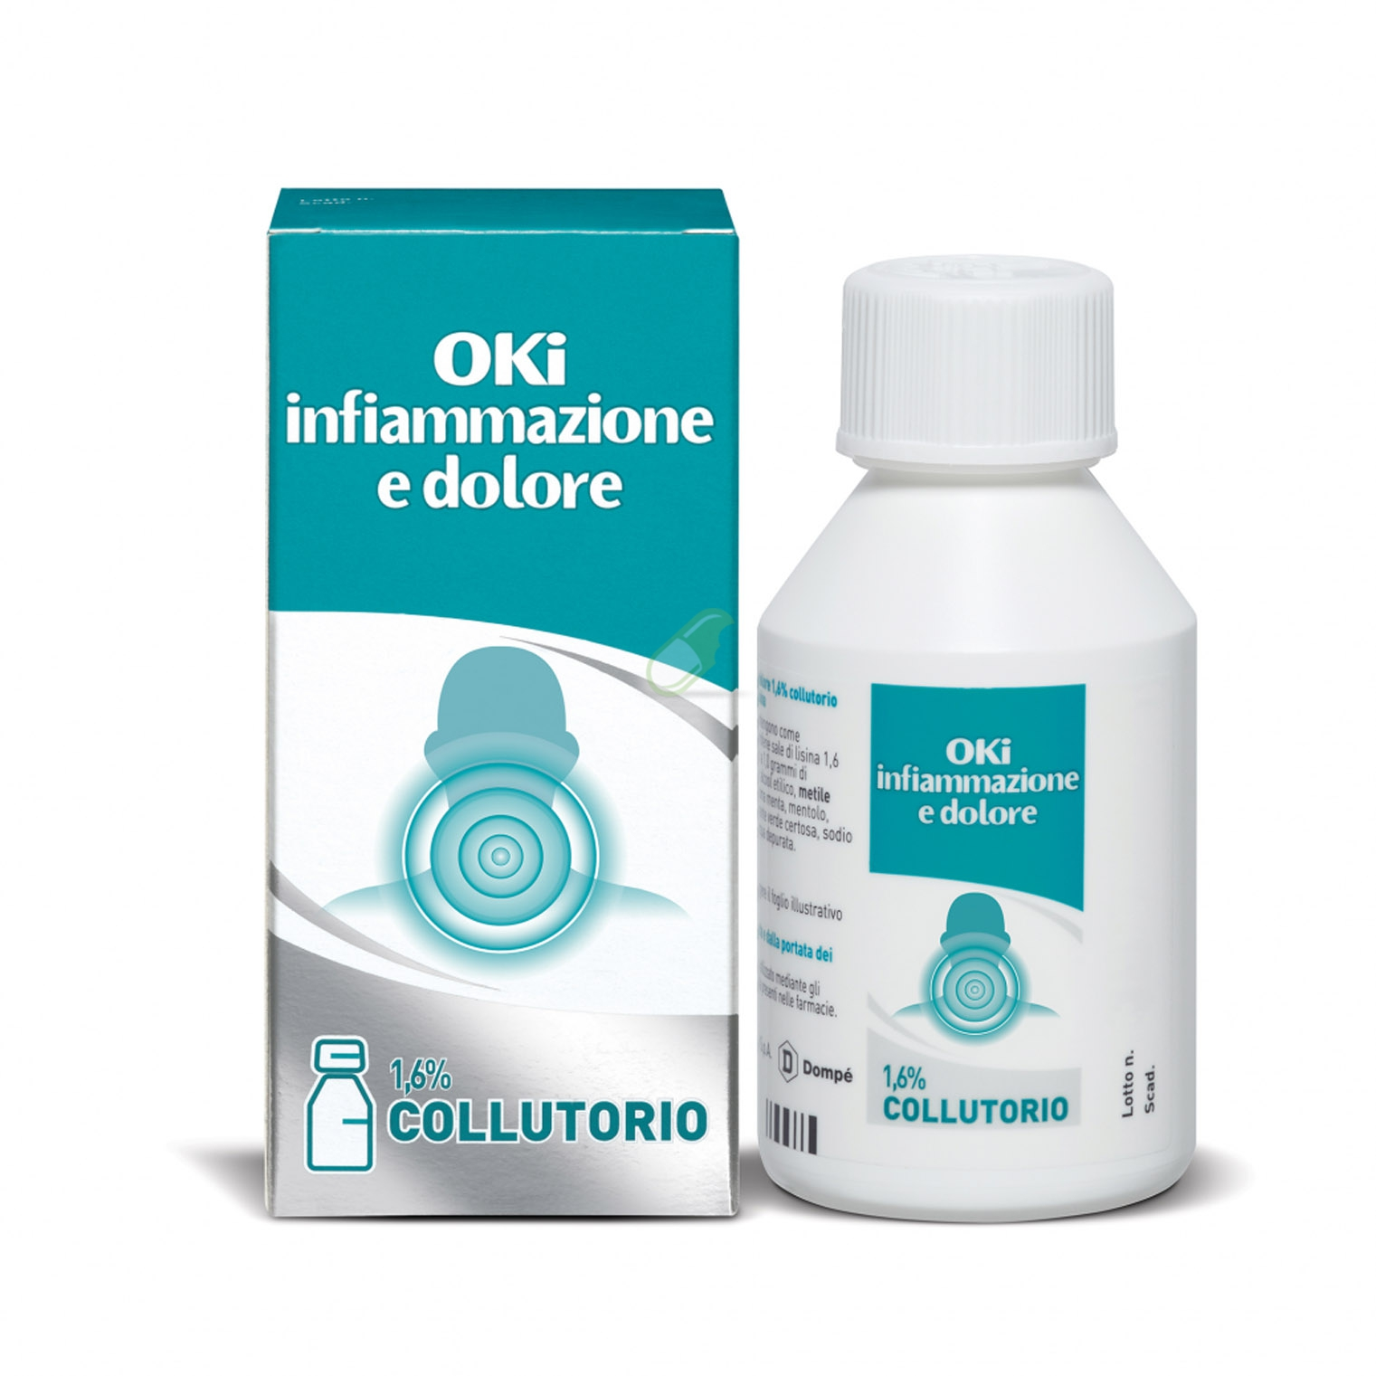
*023603018* | PEVARYL*CREMA 30G 1% | 12.09 € | 7.90 € | 34.66%
*931340766* | PHYSIOMER CSR SPRAY NASALE BB | 12.21 € | 6.05 € | 50.46%
*908802061* | PIC TAMPONE OCULARE ADES 10PZ | 6.64 € | 2.90 € | 56.33%
*902530563* | PILOREX 24CPR | 18.18 € | 11.19 € | 38.46%
*930376379* | POLASE ARANCIA 24BUST | 17.73 € | 8.9 | 49.80%
*933906354* | POLASE LIMONE 24BUST | 17.73 € | 9.2 | 48.11%
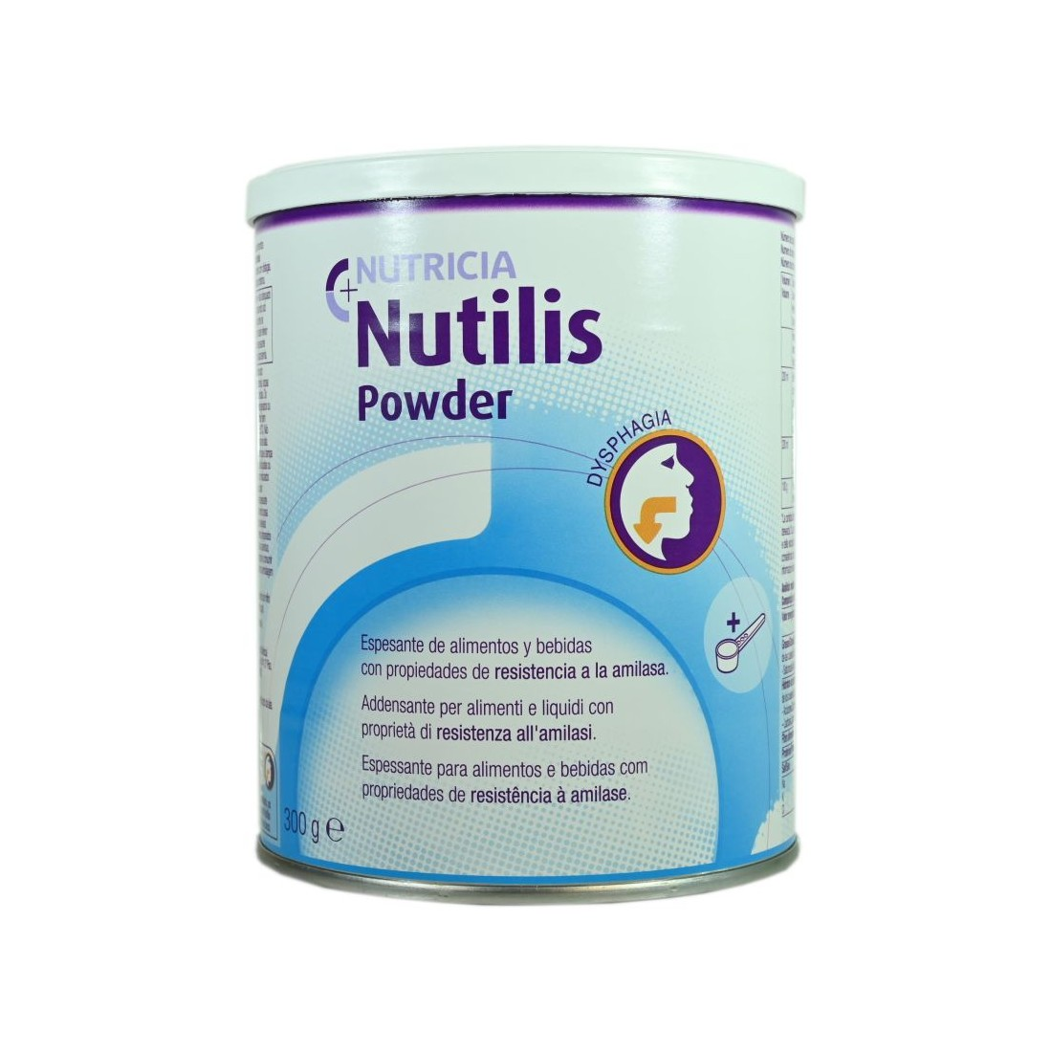
*934791575* | POLASE PLUS 24 BUSTE | 19.19 € | 9.9 | 48.41%
*900109442* | POLASE SPORT 10BUST | 15.55 € | 9.9 | 36.33%
*927101838* | REGENERATE DENTIF AVANZATO75ML | 13.65 € | 5.80 € | 57.51%
*036397026* | REPARIL GEL C.M.*40G 2%+5% | 9.36 € | 4.67 € | 50.13%
*036397014* | REPARIL GEL CM*40G 1%+5% | 8.55 € | 4.29 € | 49.80%
*930856137* | SAUGELLA ASSORBENTI NTT 12PZ | 4.48 € | 2.55 € | 43.03%
*982473682* | SEDIVITAX ADVANCED GOCCE 75ML | 16.31 € | 10.40 € | 36.24%
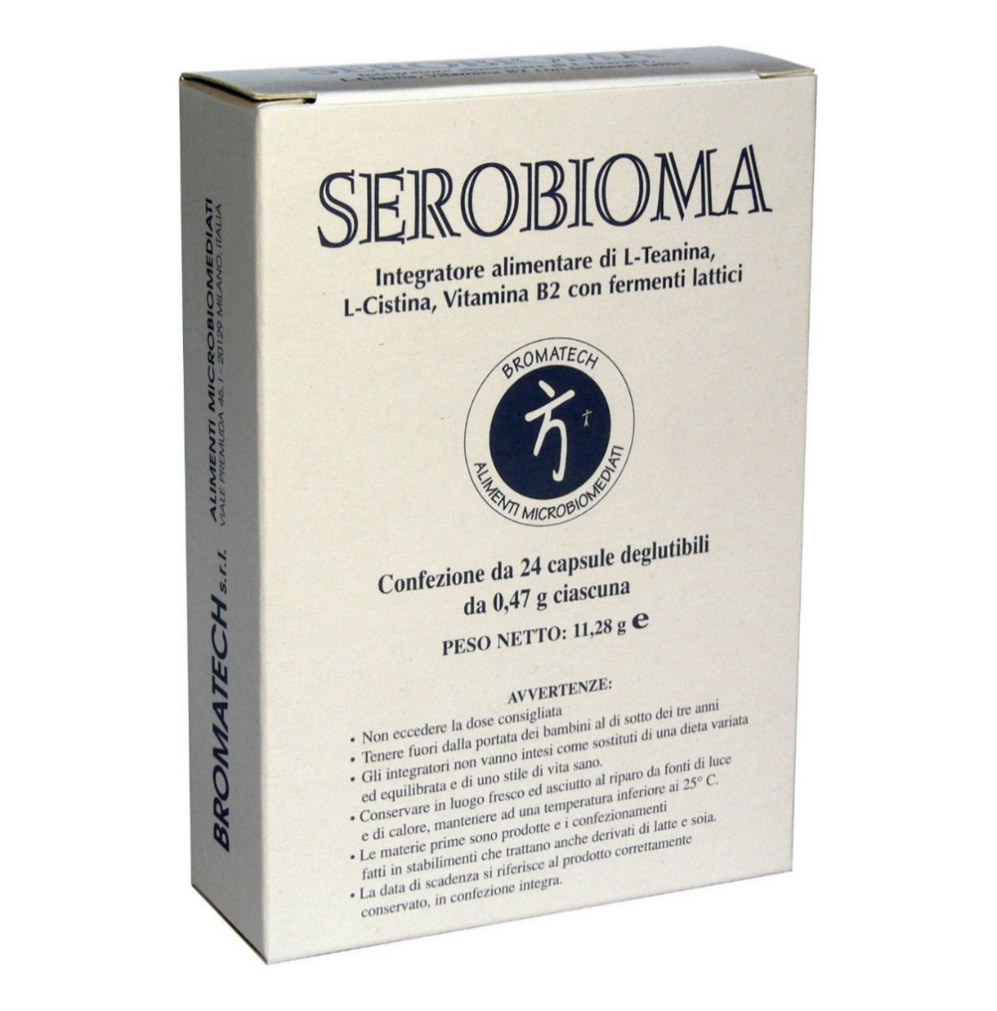
CODICE | PRODOTTO | PP Deivato | Prezzo Cessione | Sconto | Quantità
*926827775* | SEROBIOMA 24CPS | 18.18 € | 11.40 € | 37.30%
*970493108* | SIR PIC PRONTO G23X1 1/4 5ML | 4.30 € | 1.70 € | 60.46%
*906722222* | TEA TREE OIL MELALEUCA 10ML | 10.25 € | 5.10 € | 50.22%
*025647013* | TROSYD*CREMA DERM 30G 1% | 12.27 € | 5.90 € | 51.92%
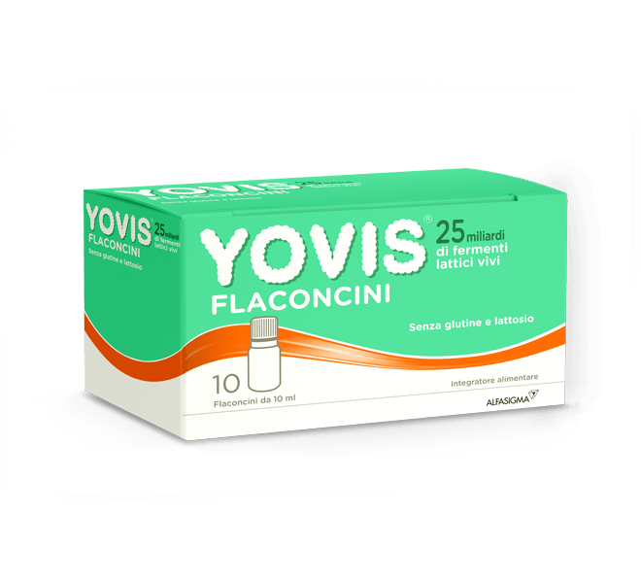
*025647114* | TROSYD*SOLUZ CUT. UNG.1FL 12ML 28% | 28.09 € | 15.05 € | 46.42%
*017076074* | VENORUTON 1000*OS 30BUST 1G | 16.82 € | 11.55 € | 31.32%
*026525105* | VEROLAX*BB 18SUPP 1,375G | 4.45 € | 1.75 € | 60.71%
*971118690* | VITAMINA C ACT 1000 30CPR MAST | 9.00 € | 3.55 € | 60.56%
*972264408* | YOVIS CAPS 10CPS | 14.82 € | 7.35 € | 50.40%
*976335291* | YOVIS FLACONCINI 10FL OS | 15.36 € | 7.75 € | 49.56%
Tel: 06 90 27 27 90
WhatsApp: 344 134 1987
www.medifarmitalia.com
E-Mail: com@medifarmitalia.com

